Use_Case
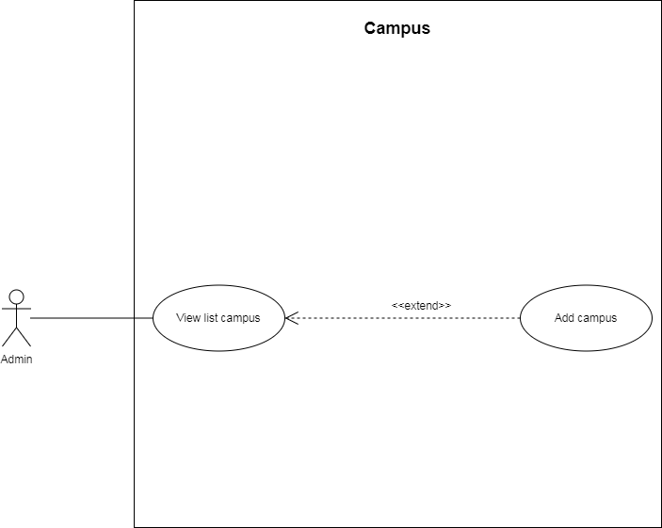
Danh sách cơ sở gym & fitness

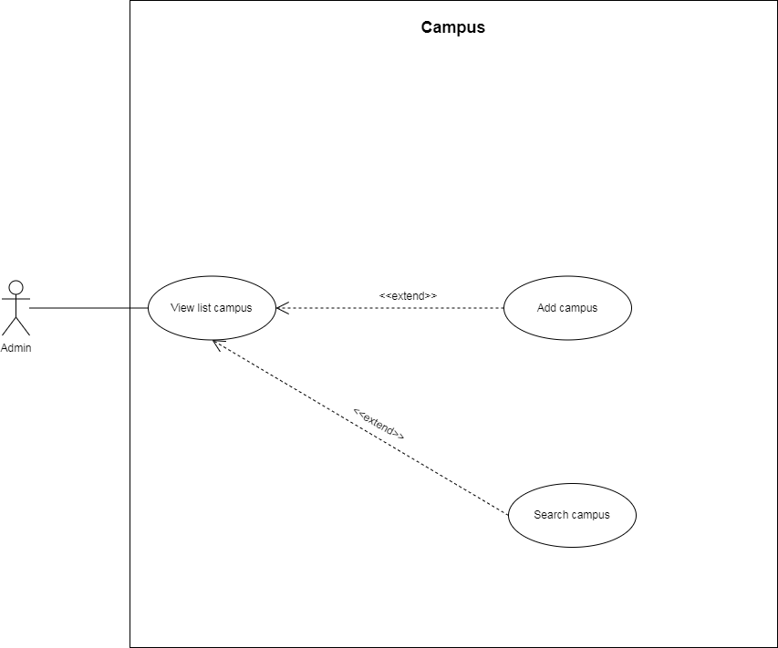

Thêm mới cơ sở

Class_Diagram
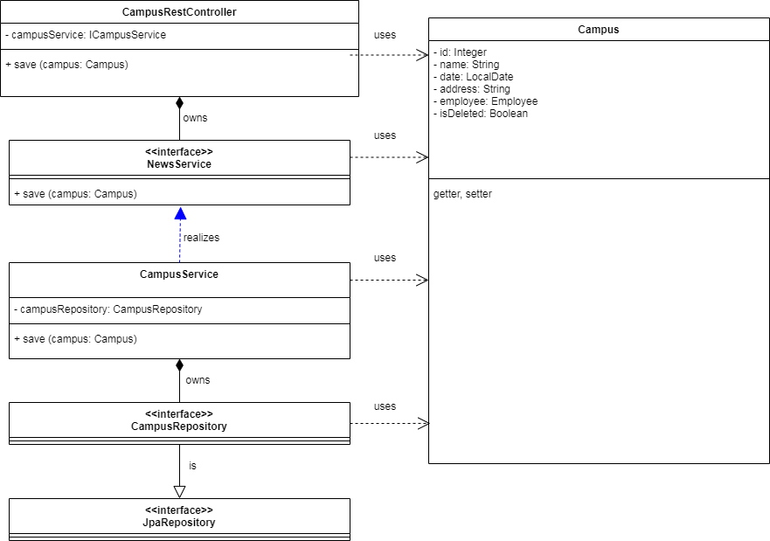
Danh sách cơ sở gym & fitness

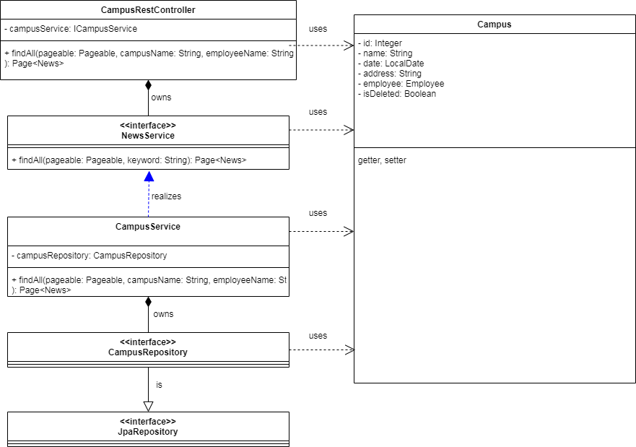

Thêm mới cơ sở

